01. 【必読】スキルシート作成手順
 |  |  |  |  | スキルシートの作成手順

１ | Googleにログイン
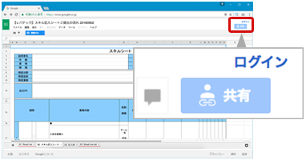
 |  |  |  |  |  |  | Googleにログインしていない場合はログインして下さい。
 |  |  |  |  |  |  | 既にログイン済みの方は |  | 2 | にお進みください。

2 | マイドライブへコピー

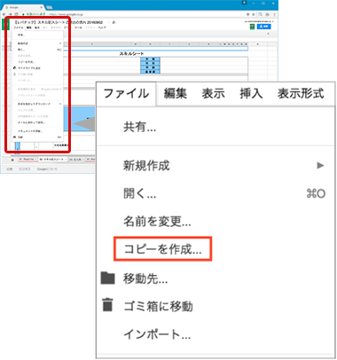
 |  |  |  |  |  |  | 本ページ上部、「ファイル」タブを開き、「コピーを作成...」をクリックします。
 |  |  |  |  |  |  | ファイル名「●●(イニシャル)スキルシート」と変更し保存します。

 |  |  |  |  |  |  | 例）山田太郎様 → 「TYスキルシート」

 |  |  |  |  |  |  | ※フォルダ（保存先）は適宜ご変更ください。
 |  |  |  |  |  |  | 保存したファイルが自動的に開き、ファイルを編集することが可能になります。

 |  |  |  |  |  |  | CHECK

 |  |  |  |  |  |  |  | ページ上部にある「閲覧のみ」の表示がなくなり、
 |  |  |  |  |  |  |  | 編集が可能な状態になっていれば変更が完了しています。
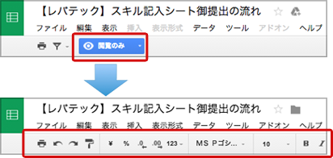

 |  |  |  |  |  |  |  | 変更前

 |  |  |  |  |  |  |  | 変更後

3 | 「02. スキル記入シート(例つき)」を記入
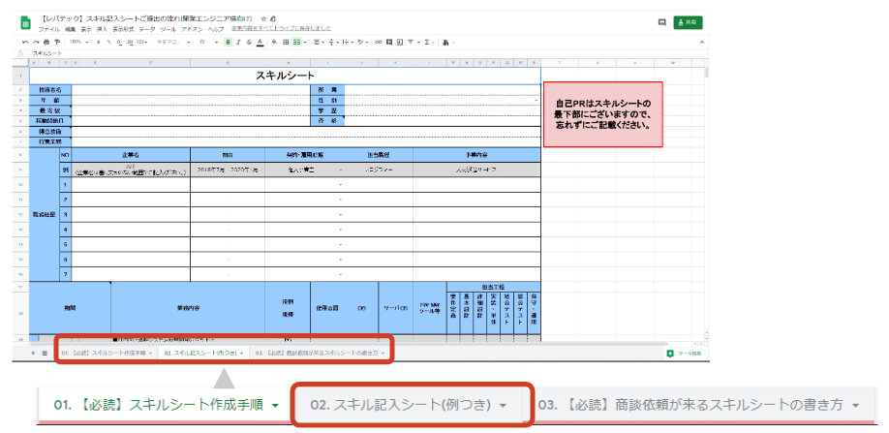
 |  |  |  |  |  |  | 画面左下のシート郡より「02. スキル記入シート(例つき)」を
 |  |  |  |  |  |  | 選択しスキルシートの入力をします。

 |  |  |  |  |  |  | 「記入の仕方がわからない」など記入にお困りの際には
 |  |  |  |  |  |  | セルのメモにて記入例をご用意しておりますのでご活用ください。

4 | スキルシートのご提出 |  |  |  |  | ※ご登録がお済みでない方は事前にレバテックへのサービス登録をお願い致します。ご登録はこちらから。
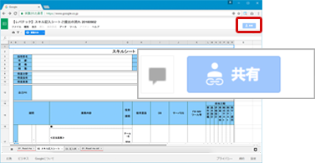
 |  |  |  |  |  |  | 02.スキル記入シート(例つき)への記入が完了しましたら
 |  |  |  |  |  |  | 画面右上の「共有」をクリックします。

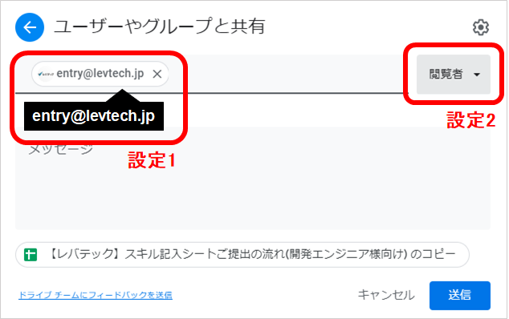
 |  |  |  |  |  |  | 共有をクリックすると「他のユーザーと共有」というウィンドウが表示されます。
 |  |  |  |  |  |  | ウィンドウが表示されましたら、下記の設定を行ってください。

 |  |  |  |  |  |  | 1.以下のメールアドレスをユーザーに入力してください。(設定１)

 |  |  |  |  |  |  | entry@levtech.jp

 |  |  |  |  |  |  | 2.ユーザー横のアイコンを「編集者」から「閲覧者」に変更してください。(設定２)

 |  |  |  |  |  |  | 3.設定内容をご確認の上、「送信」ボタンを押してください。
 |  |  |  |  |  |  | ※ここでの「送信」はご提出ではございません


 |  |  |  |  |  |  | レバテックにご登録いただいたメールアドレスより、以下のアドレス宛に
 |  |  |  |  |  |  | 入力していただいた「スキルシートのURL」を添えてメールをお送りください。

 |  |  |  |  |  |  | スキルシート送付先
 |  |  |  |  |  |  | entry@levtech.jp

 |  |  |  |  |  |  | いただいたURLを確認し追ってエントリーチームよりご連絡致します。

! | 対応ブラウザ・ソフトウェア

Windows |  | ブラウザ | Internet Explorer 11
 |  |  | Google Chrome
 |  |  | Mozilla FireFox
 |  | ソフトウェア | MicroSoft Excel
 |  |  | LibreOffice
Mac |  | ブラウザ | Safari
 |  |  | Google Chrome
 |  |  | Mozilla FireFox
 |  | ソフトウェア | MicroSoft Excel
 |  |  | Numbers

? | お問い合わせ

■TEL：0120-546-042
レバテック株式会社 ITソリューション事業部 エントリーチーム 宛
受付：24時間
※お電話が繋がらない場合は恐れ入りますが、下記までご連絡ください。
03-5774-1762

■MAIL：entry@levtech.jp

■レバテックフリーランス： |  |  |  | https://freelance.levtech.jp

02. スキル記入シート(例つき)
・記入例が分からない場合は、
セルのメモをご覧ください。
・自己PRはスキルシートの
最下部にございますので、
忘れずにご記載ください。
スキルシート
技術者名 |  |  |  |  |  |  |  | 所 属
年 齢 |  |  |  |  |  |  |  | 性 別
最 寄 駅 |  |  |  |  |  |  |  | 学 歴
稼動開始日 |  |  |  |  |  |  |  | 資 格
得意技術
得意業務
職務経歴 |  | No. | 企業名 |  |  | 期間 | 契約・雇用形態 |  | 担当職種 |  | 事業内容
 |  | 例 | A社 （企業名は差し支えのない範囲でご記入ください。） |  |  | 2018年7月 - 2020年1月 | 個人事業主 |  | プログラマー |  | 人材派遣サービス
 |  | 1 |  |  |  | -
 |  | 2 |  |  |  | -
 |  | 3 |  |  |  | -
 |  | 4 |  |  |  | -
 |  | 5 |  |  |  | -
 |  | 6 |  |  |  | -
 |  | 7 |  |  |  | -
期間 |  |  |  |  | 業務内容 |  | 役割 規模 | 使用言語 | DB | サーバOS | FW・MW ツール等 | 担当工程
 |  |  |  |  |  |  |  |  |  |  |  | 要件定義 | 基本設計 | 詳細設計 | 実装・単体 | 結合テスト | 総合テスト | 保守・運用
例 | 2009-04-01 |  | - | 2010-06-01 | ■社内向け基幹システム新規開発の立ち上げ |  | PG | PHP7.1 JavaScript SQL HTML CSS | MySQL | Linux(RedHat) | Laravel Vue.js Nuxt.js jQuery AWS EC2 Docker Redmine Git | ● | ● | ● | ● | ● |  | ●
 |  |  |  |  | 社内向け基幹システム開発 ≪担当業務≫ ･3部署にヒアリングを行い要件定義書作成および 基本設計書、詳細設計書、テスト仕様書などのドキュメント作成 ･コーディング、各種テストおよびプログラム修正 ・利用者向けマニュアルの作成 ･新規参画者へのコーディング指導 ・基幹システムと連携した、4ツールの開発 ≪習得スキル≫ ・設計関連ドキュメントおよびUML知識 ・レビュー方法のノウハウ ・コーディング技術、フレームワーク理解 ≪コメント≫ ・大規模なシステムであったため、実装時はパフォーマンスを 意識しました。また、レビュー時にはなぜその書き方をしたかを レビュアーに伝えるようにしました。 本案件で初めてレビュアーも担当しましたが、 変数の付け方やバグを生みやすいコードがないか 注視しながらレビューを行いました。 |  | チーム構成 リーダー：1名 サブリーダー：1名 デザイナー：1名 PG：2名 テスター：1名 案件全体人数 約20名

 | (15ヶ月間)
1 |  |  | - |  | ■
 |  |  |  |  | ≪担当業務≫ ≪習得スキル≫ ≪コメント≫ |  | チーム構成 ：-名 ：-名 ：-名 案件全体人数 ：-名

 | (1ヶ月間)
2 |  |  | - |  | ■
 |  |  |  |  | ≪担当業務≫ ≪習得スキル≫ ≪コメント≫ |  | チーム構成 ：-名 ：-名 ：-名 案件全体人数 ：-名

 | (1ヶ月間)
3 |  |  | - |  | ■
 |  |  |  |  | ≪担当業務≫ ≪習得スキル≫ ≪コメント≫ |  | チーム構成 ：-名 ：-名 ：-名 案件全体人数 ：-名

 | (1ヶ月間)
4 |  |  | - |  | ■
 |  |  |  |  | ≪担当業務≫ ≪習得スキル≫ ≪コメント≫ |  | チーム構成 ：-名 ：-名 ：-名 案件全体人数 ：-名

 | (1ヶ月間)
5 |  |  | - |  | ■
 |  |  |  |  | ≪担当業務≫ ≪習得スキル≫ ≪コメント≫ |  | チーム構成 ：-名 ：-名 ：-名 案件全体人数 ：-名

 | (1ヶ月間)
6 |  |  | - |  | ■
 |  |  |  |  | ≪担当業務≫ ≪習得スキル≫ ≪コメント≫ |  | チーム構成 ：-名 ：-名 ：-名 案件全体人数 ：-名
ご経歴を追加する場合は、
4行をコピー＆挿入してください。
 | (1ヶ月間)
7 |  |  | - |  | ■
 |  |  |  |  | ≪担当業務≫ ≪習得スキル≫ ≪コメント≫ |  | チーム構成 ：-名 ：-名 ：-名 案件全体人数 ：-名

 | (1ヶ月間)
自己PR

03. 【必読】経歴がより伝わるスキルシートの書き方
 |  |  |  | 経歴がより伝わるスキルシートの記載方法

経歴がより伝わるスキルシートとはどのようなスキルシートか

 | 業務内容が具体的で事細かに記載されており、 かつ企業がエンジニアの得意スキルをひと目でイメージしやすいスキルシート

ひと目でご自身の
強みが伝わるように、
簡潔にご記載ください。
1 |  | 得意技術、得意業務の書き方

 |  | 【例】

 |  | POINT

 |  |  | ・得意技術および得意業務は、今までのご経歴を要約するものになっていますか？

それぞれの担当工程において、
携わった具体的な業務内容を
ご記載ください。
言語のバージョンは、
商談で聞かれることが
多いため、
必ずご確認ください。
クラウド・バージョン管理ツール・
チケット管理ツール等の経験有無を
見られる企業さんは多いです。
全てご記載ください。
2 |  | ご経歴の書き方

 |  | 【悪い例】

詳細なチーム構成を
記載することで、
案件の規模感・
ご自身の役割が
伝わりやすくなります。
スペルミスがないように
ご記載ください。

 |  | 【良い例】
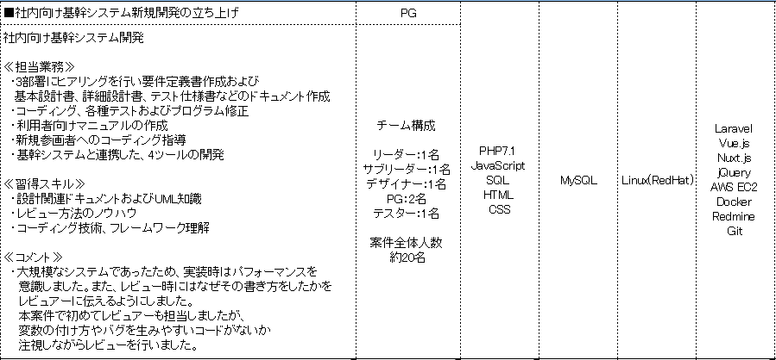

 |  | POINT

 |  |  | ・下記内容が具体的に書かれていますか？ └業務内容 └ポジション └期間 └どのように実装したか └開発において意識したこと

 |  |  | ・開発環境やチーム構成の詳細が記載されており、どのような環境で開発していたか 先方がイメージ可能なご経歴になっていますか？

3 |  | 自己PRの書き方

 |  | <自己PRを書くメリット>

 |  |  | ・技術面だけではなく、ご自身の志向性やお人柄を企業様に伝えることができます。

 |  |  | ・実務経験だけではなく、個人での開発や学習していることをアピールすることができます。
文章はボジティブに
ご記載ください。
 |  |  | ・今後の方針を記載することで、企業様が案件とマッチするか否か判断できるため、 よりマッチした案件から商談依頼をいただけるようになります。

文法ミス・誤字脱字が
ないように
ご記載ください。

 |  | POINT

 |  |  | ・自己PRの内容はポジティブな内容になっていますか？

 |  |  | ・ご自身がどのようなエンジニアか、技術面・お人柄面から、先方がイメージできる自己PRになっていますか？

